Sheet1
序号 | 图片 | 备注 | 个数 | 国际单号 | 邮编 | 收件地址 | 收件人名字 | 电话 | 日本邮局单号 | 重量
1 |  | 黑色 688款 サイズ：[38] | 0 |  | 2460031 | 神奈川県横浜市瀬谷区瀬谷6-22-5 | 倉地 有子 | 0452945914
2 |  | 蓝色 206款 サイズ：[36] | 1 |  | 4850826 | 愛知県小牧市東田中51番地9 | 渡辺 真一 | 09060854285 | 628488317321
3 |  | 黑色 688款 サイズ：[38] | 0 |  | 2460031 | 神奈川県横浜市瀬谷区瀬谷6-22-5 | 倉地 有子 | 0452945914
10011525 |  | 深蓝 021款 サイズ：[29] 発送について：翌日発送可能 | 1 |  | 5900073 | 大阪府堺市堺区南向陽町1丁1-32-1201シルフィード堺東 | 井本 美佳子 | 0722426914 | 628488317310
 |  | 浅蓝 021款 サイズ：[29] 発送について：翌日発送可能 | 1 |  |  |  |  |  | 628488317306
10011526 |  | 黑色 サイズ：M 発送について：翌日発送可能 | 1 |  | 2620032 | 千葉県千葉市花見川区幕張町5-417-16幕張ファミールハイツ4-606 | 佐々木 容子 | 0432164356 | 628488317295
10011530 |  | 黄色 サイズ：M 発送について：翌日発送可能 | 1 |  | 1330052 | 東京都江戸川区東小岩2-9-12 | 五関 えりな | 08044615921 | 628488317284
10011531 |  | 浅蓝 021款 サイズ：[40] 発送について：翌日発送可能 | 1 |  | 9830043 | 宮城県仙台市宮城野区萩野町３丁目２-４ | 工藤 晴子 | 08016675146 | 628488317273
kou-ran-10011537 |  | 浅蓝 013款 サイズ：[31] 発送にいつて：翌日発送可能 | １ |  | 9591378 | 新潟県加茂市駅前5-18-2F ロイヤル歯科 | 白鳥茂 | 0256571700 | 628488317262
10011544 |  | 蓝色 206款 サイズ：[29] 発送について：翌日発送可能 | 1 |  | 5730135 | 大阪府枚方市春日元町2-22-7 | 岡田 佳祐 | 08056369661 | 628488317251
10011547 |  | 蓝色 206款 サイズ：[40] 発送について：翌日発送可能 | 1 |  | 5918033 | 大阪府堺市北区百舌鳥西之町１丁２０９-２ｅｂｉｓｕ１０１号室 | 勝田 政臣 | 09014557026 | 628488317240
10011550 |  | 浅蓝 021款 サイズ：[36] 発送について：翌日発送可能 | 1 |  | 5710021 | 大阪府門真市舟田町12-23-3 | 河野 壱隆 | 08053578241 | 628488317236
10011552 |  | 黑色 サイズ：M 発送について：翌日発送可能 | 1 |  | 4650005 | 愛知県名古屋市名東区香流２-８１５-３ | 瀧本 麻里 | 09012741352 | 628488317225
kou-ran-10011559 |  | 浅蓝 013款 サイズ：[32] 発送にいつて：翌日発送可能 | 1 |  | 9610408 | 福島県白河市表郷堀之内字舟戸１０ | 緑川 善則 | 0248322744 | 628488317214
10011563 |  | 黑色 サイズ：L 発送について：翌日発送可能 | 1 |  | 4860855 | 愛知県春日井市関田町３丁目４９ | 堀尾 秀人 | 09019846161 | 628488317203
kou-ran-10011566 |  | 浅蓝 013款 サイズ：[31] 発送にいつて：翌日発送可能 | 1 |  | 4600011 | 愛知県名古屋市中区大須２－２２－６ カノン大須６０１ | 鈴木久志 | 090-8102-7952 | 628488317192
kou-ran-10011385 | 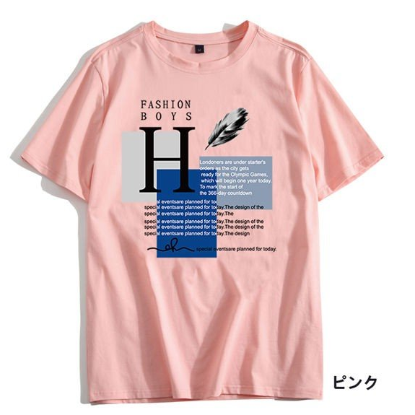 | 粉红 サイズ：M | 1 |  | 3702212 | 群馬県甘楽郡甘楽町福島1191リュブミラーカIII 203号室 | 涌田 圭 | 09077974729 | 628488317181
kou-ran-10011397 |  | 宝蓝 サイズ：M | 1 |  | 5400010 | 大阪府大阪市中央区材木町3-5スワンズシティ堺筋本町505 | 原 久美子 | 09077897480 | 628488317170
kou-ran-10011405 | 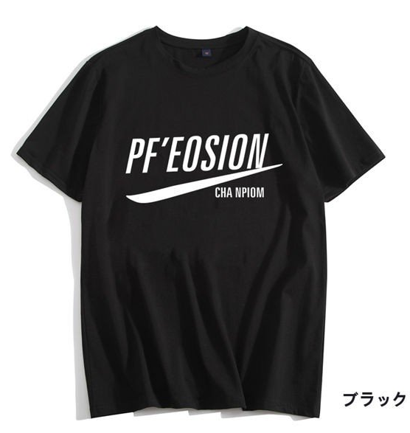 | 黑色 サイズ：2XL | 1 |  | 4870006 | 愛知県春日井市石尾台1-2タウン石尾台110-1 | 田代 陽一 | 09063171930 | 628488317166

